상품제안서
미치코런던 러블리왈츠 50 암막 우드 3단수동양우산 | 상품코드: S42539

 |  |  |  |  |  |  | 02-713-8555 | www.synergygift.co.kr
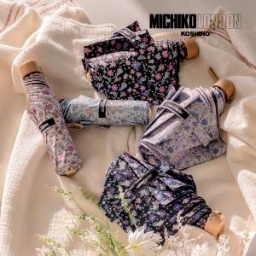

【상세/제작정보】

【인쇄/포장옵션】 | 실크, 원단실크1도 / 포장지포장

【공급단가】 | 수량 | 30~ | 100~ | 300~ | 1,000~ | 3,000~
*VAT별도 | 단가 | 11,700원 | 11,160원 | 10,440원 | 10,160원 | 9,990원

【상품 URL】 | https://www.synergygift.co.kr:443/src/goods_detail.php?gdno=42539

